Hoja1
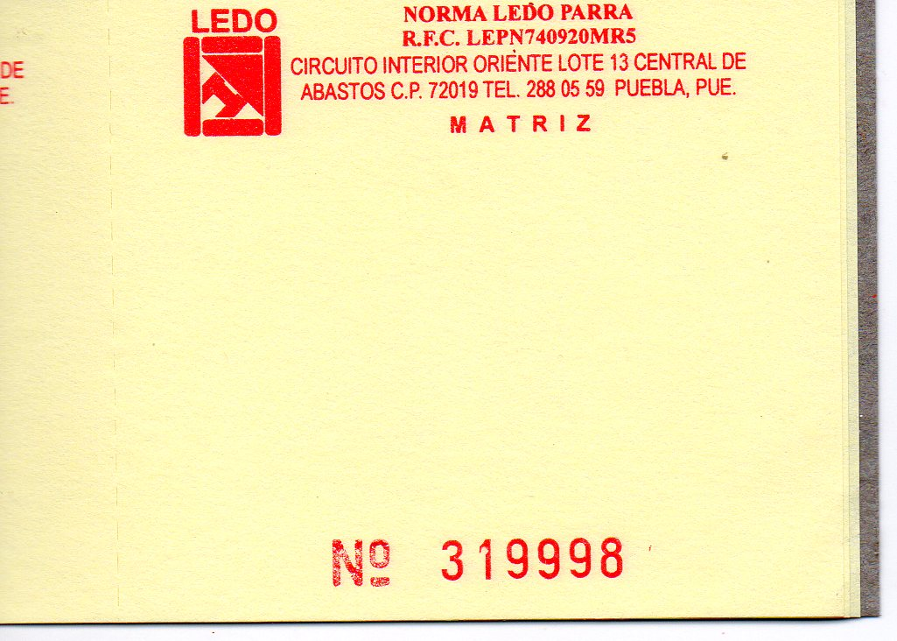

8 cm

 | 9 cm

